12
Cuadro 12. IMPORTACIÓN TOTAL Y PER CÁPITA DE PESTICIDAS
AGRÍCOLAS A LA REPÚBLICA: AÑOS 2013-17

Año | Pesticidas agrícolas (tm) | Población (1) (miles) | Per cápita (kg)

2013 | 8,507.3 | 3,851 | 2.21
2014 | 7,713.0 | 3,913 | 1.97
2015 | 6,506.0 | 3,975 | 1.64
2016 (P) | 7,879.7 | 4,037 | 1.95
2017 (P) | 9,536.8 | 4,098 | 2.33

(1) Estimación de la población al 1 de julio con base en el Censo de Población 2010. |  |  |  | arancel | 2010
(P) Cifras preliminares. |  |  |  | 9110 | 1,123,020
 |  |  |  | 9210 | 1,478,290
 |  |  |  | 9300 | 5,422,536
 |  |  |  | 9410 | 70,274
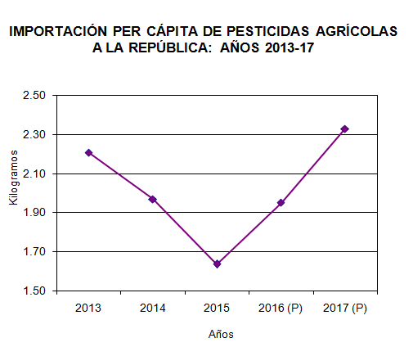
 |  |  |  | 9911 | 28,068
 |  |  |  | 9991 | 54,188
 |  |  |  |  | 8,176,376

 |  |  |  |  | 8176.37641

